WksListeDeroulanteHierarchisee
Type Aliment | Quoi ? | ListeNiveau1 | Fruits | Légumes
Légumes | Navet | Fruits | Banane | Petit pois
 |  | Légumes | Pomme | Carotte
 |  |  | Poire | Navet
 |  |  | Fraise | Salade
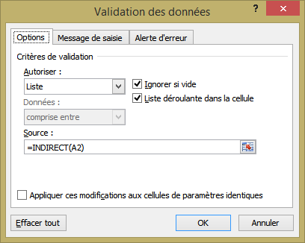
 |  |  | Cerise | Rutabaga
 |  |  | Ananas | Tomates
 |  |  | Prune

